Sheet1
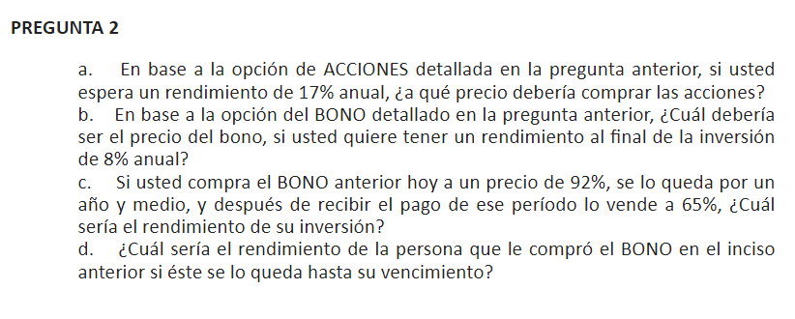

DAVID GABRIEL CORZO MCMATH
CARNE 20190432
 |  |  |  |  | A) | El precio de las acciones deberia ser 33.8997957012285

Pregunta 1: |  |  |  |  | Ks | 17% | anual
 |  |  |  |  | PV | Q5,042,594.61
Acciones |  |  |  |  | Precio | Q33.90
# acciones | 1750 |  | 148750
P0 | Q85 | cada una
P1 | Q110 | cada una | Q192,500
div | 7
Plazo | 3 años y medio | 7 semestres

Semestres | Cap | Div | FC | Saldo
0 |  |  | -60449.279251 | 148750
1 |  | 520625 | 520625 | 148750
2 |  | 1041250 | 1041250 | 148750
3 |  | 1041250 | 1041250 | 148750
4 |  | 1041250 | 1041250 | 148750
5 |  | 1041250 | 1041250 | 148750
6 |  | 1041250 | 1041250 | 148750
7 | 148750 | 1041250 | Q1,382,500 | 0

 | Ks | 16% | anual
 | PV | Q5,138,188.74
 | Precio | Q34.54

Bono: |  |  |  |  | B) | El precio deberia de ser: 0.737713217762613
VF | 1250000
Int | 12% | anual | cap trimestral
Plazo | 3 | años |  |  | C) | P2 | 65% | 812500
Cap | anual
 |  |  |  |  | Trimestres | Cap | Int | FC | Saldos
Trimestres | Cap | Int | FC | Saldos | 0 |  |  | -1150000 | 1250000
0 |  |  | -1150000 | 1250000 | 1 |  | 37500 | 37500 | 1250000
1 |  | 37500 | 37500 | 1250000 | 2 |  | 37500 | 37500 | 1250000
2 |  | 37500 | 37500 | 1250000 | 3 | 312500 | 37500 | 350000 | 937500
3 | 312500 | 37500 | 350000 | 937500 | 4 |  | 28125 | 28125 | 937500
4 |  | 28125 | 28125 | 937500 | 5 |  | 28125 | 28125 | 937500
5 |  | 28125 | 28125 | 937500 | 6 | 312500 | 28125 | 1153125 | 625000
6 | 312500 | 28125 | 340625 | 625000
7 |  | 18750 | 18750 | 625000 | Rendimiento: | 29.00%
8 |  | 18750 | 18750 | 625000
9 | 312500 | 18750 | 331250 | 312500 | D)
10 |  | 9375 | 9375 | 312500 | Trimestres | Cap | Int | FC | Saldos
11 |  | 9375 | 9375 | 312500 | 6 |  |  | -812500 | 625000
12 | 312500 | 9375 | 321875 | 0 | 7 | 0 | 18750 | 18750 | 625000
 |  |  |  |  | 8 | 0 | 18750 | 18750 | 625000
 | Precio: | 92% | 1150000 |  | 9 | 312500 | 18750 | 331250 | 312500
 | Rendimiento: | 17.22% |  |  | 10 | 0 | 9375 | 9375 | 312500
 | VP: | Q922,141.52 |  |  | 11 | 0 | 9375 | 9375 | 312500
 | Precio: | 74% |  |  | 12 | 312500 | 9375 | 321875 | 0
Pagare:
VF | 800,000.00 |  |  |  |  | Rendimiento: | -0.12257864501
Int | 20% | cap semestral |  |  |  | Rinde negativamente, no le conviene.
Cap | semestral
Plazo | 4 | años
Precio: | 108% | 864,000.00
Semestres | Cap | Int | FC | Saldo
0 |  |  | -864,000.00 | 800,000.00
1 | 100,000.00 | 80,000.00 | 180,000.00 | 700,000.00
2 | 100,000.00 | 70,000.00 | 170,000.00 | 600,000.00
3 | 100,000.00 | 60,000.00 | 160,000.00 | 500,000.00
4 | 100,000.00 | 50,000.00 | 150,000.00 | 400,000.00
5 | 100,000.00 | 40,000.00 | 140,000.00 | 300,000.00
6 | 100,000.00 | 30,000.00 | 130,000.00 | 200,000.00
7 | 100,000.00 | 20,000.00 | 120,000.00 | 100,000.00
8 | 100,000.00 | 10,000.00 | 110,000.00 | -

 | Rendimiento: | 15%

Recomendación:
Le conviene más las acciones ya que rinden un 34.5424452864827

